wykres ceny skupu drobiu
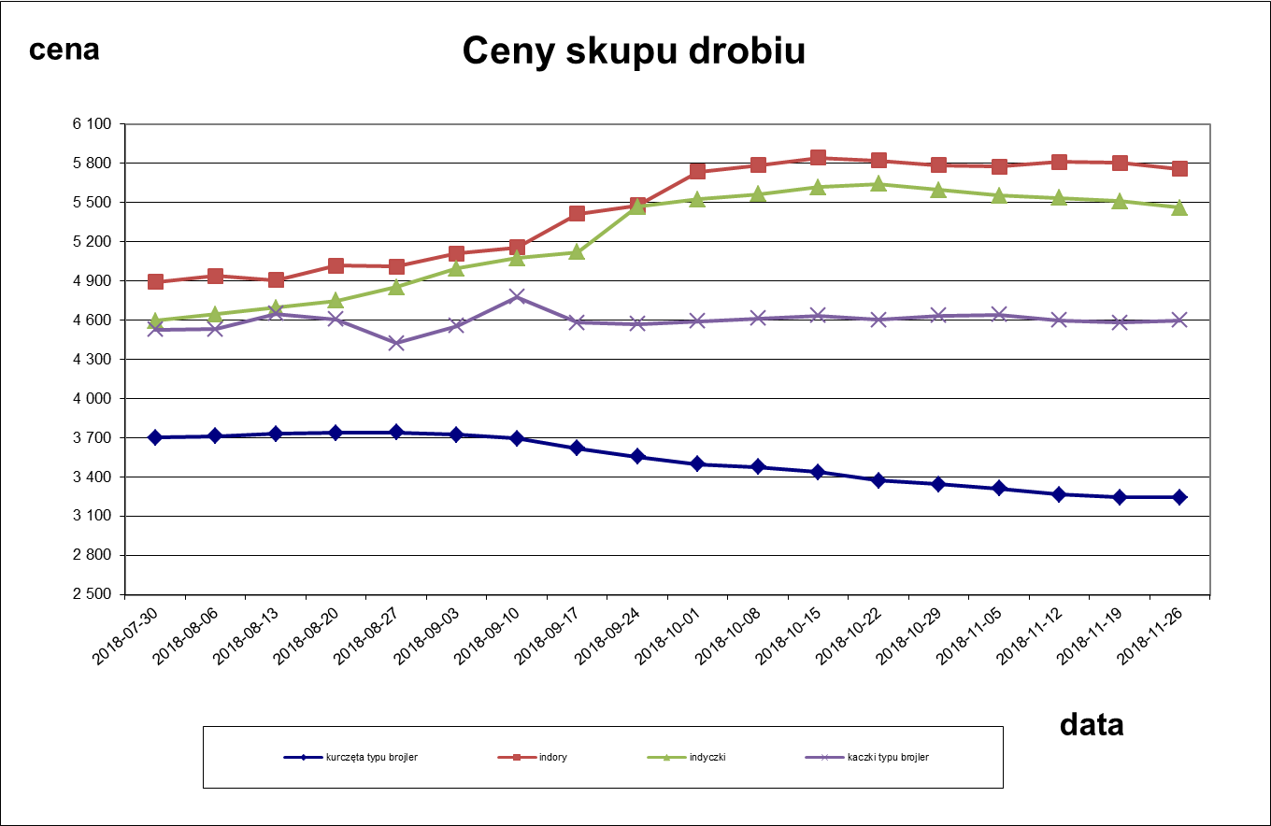

wykres miesięczne ceny skupu
Średnie miesięczne ceny skupu kurcząt typu brojler w zł/kg
 | 2013r | 2014r | 2015r | 2016r | 2017r | 2018r
I | 3.72 | 3.52 | 3.41503 | 3.19 | 3.105 | 3.31
II | 3.84 | 3.697 | 3.45 | 3.24 | 3.18 | 3.39
III | 4.01 | 3.71 | 3.52 | 3.37 | 3.379 | 3.45
IV | 3.927 | 3.66 | 3.39 | 3.28 | 3.29 | 3.38
V | 3.97 | 3.64 | 3.45 | 3.43 | 3.21 | 3.375
VI | 4.06 | 3.85 | 3.59 | 3.43 | 3.3 | 3.52
VII | 4.17 | 3.89 | 3.66 | 3.52 | 3.43 | 3.66
VIII | 4.13 | 3.96 | 3.73 | 3.53 | 3.44 | 3.727
IX | 4.06 | 3.73 | 3.62 | 3.38 | 3.47 | 3.64
X | 3.69 | 3.56 | 3.48 | 3.19 | 3.43 | 3.43
XI | 3.47 | 3.46 | 3.39 | 3.115 | 3.41
XII | 3.51 | 3.46 | 3.17 | 3.08 | 3.37

Średnie miesieczne ceny skupu indyków w zł/kg
 | 2013r. | 2014r. | 2015r. | 2016r. | 2017r. | 2018r.
I | 5.54 | 5.67 | 5.91 | 5.78 | 4.83 | 4.84
II | 5.59 | 5.57 | 5.91 | 5.72 | 4.97 | 4.6557
III | 5.59 | 5.57 | 5.9 | 5.53 | 5.03 | 4.55
IV | 5.59 | 5.65 | 5.9 | 5.37 | 5.1 | 4.53
V | 5.67 | 5.78 | 5.84 | 5.24 | 5.22 | 4.5158
VI | 5.93 | 5.94 | 5.83 | 5.15 | 5.39 | 4.57
VII | 6.09 | 5.88 | 5.78 | 5 | 5.299 | 4.64
VIII | 6.16 | 5.87 | 5.81 | 4.88 | 5.11 | 4.83
IX | 6.27 | 5.88 | 5.81 | 4.85 | 5.03 | 5.23
X | 6.286 | 5.94 | 5.8 | 4.85 | 5.04 | 5.699
XI | 6 | 5.94 | 5.81 | 4.845 | 4.96
XII | 5.82 | 5.95 | 5.81 | 4.85 | 4.9

wykres ceny sprzedaży mięsa 1
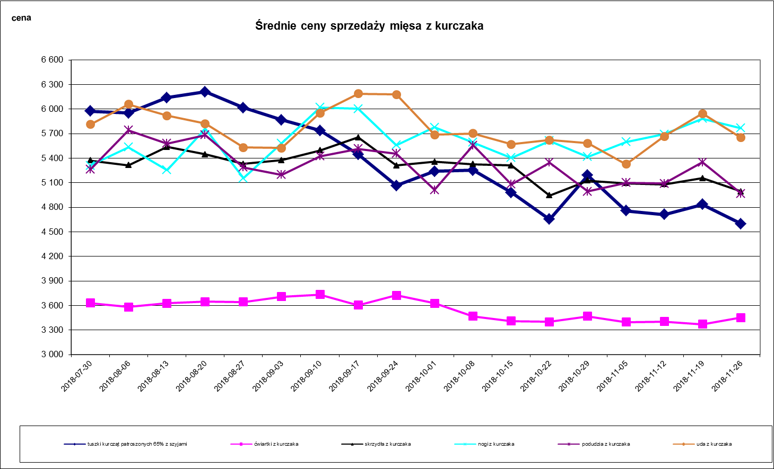

wykres ceny sprzedaży mięsa 2
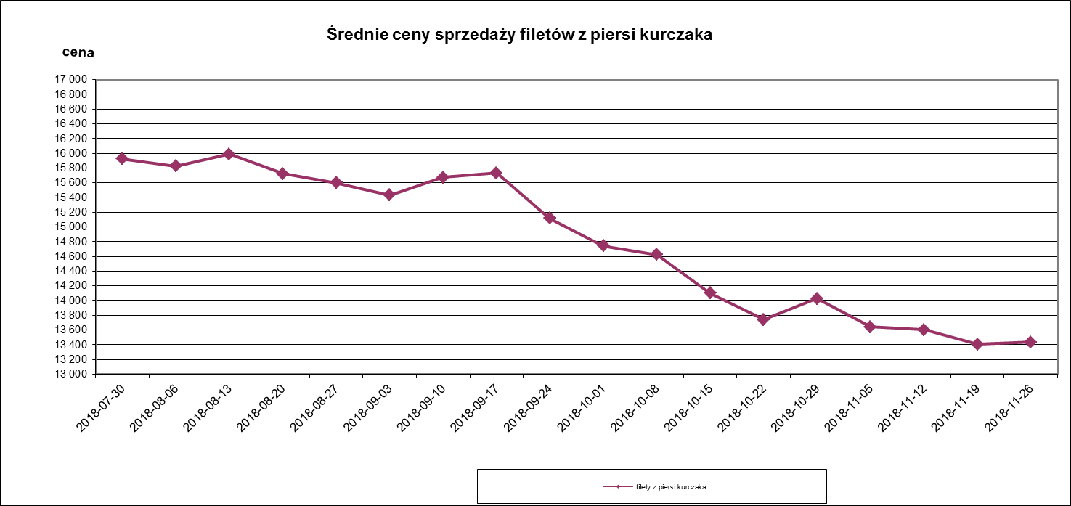
Średnie ceny sprzedaży filetów z piersi kurczaka
 | filety z piersi kurczaka
2017-01-02 | 12681.174
2017-01-09 | 12513.182
2017-01-16 | 12515.451
2017-01-23 | 12551.303
2017-01-30 | 12624.328
2017-02-06 | 12524.601
2017-02-13 | 12949.036
2017-02-20 | 13098.987
2017-02-27 | 13178.841
2017-03-06 | 13288.366
2017-03-13 | 13324.014
2017-03-20 | 12935.336
2017-03-27 | 13204.016
2017-04-03 | 13195.762
2017-04-10 | 13107.194
2017-04-17 | 13479.096
2017-04-24 | 13301.021
2017-05-01 | 13496.037
2017-05-08 | 13332.113
2017-05-15 | 13292.752
2017-05-22 | 13290.298
2017-05-29 | 13266.917
2017-06-05 | 13334.682
2017-06-12 | 13531.045
42905 | 13618.612
42912 | 13685.49
2017-07-03 | 13887.252
2017-07-10 | 13891.446
2017-07-17 | 13849.532
2017-07-24 | 13825.83
2017-07-31 | 13780.29
2017-08-07 | 13880.655
2017-08-14 | 13982.82
2017-08-21 | 13881.986
2017-08-28 | 13952.847
2017-09-04 | 13969.393

wykres ceny sprzedaży mięsa 3
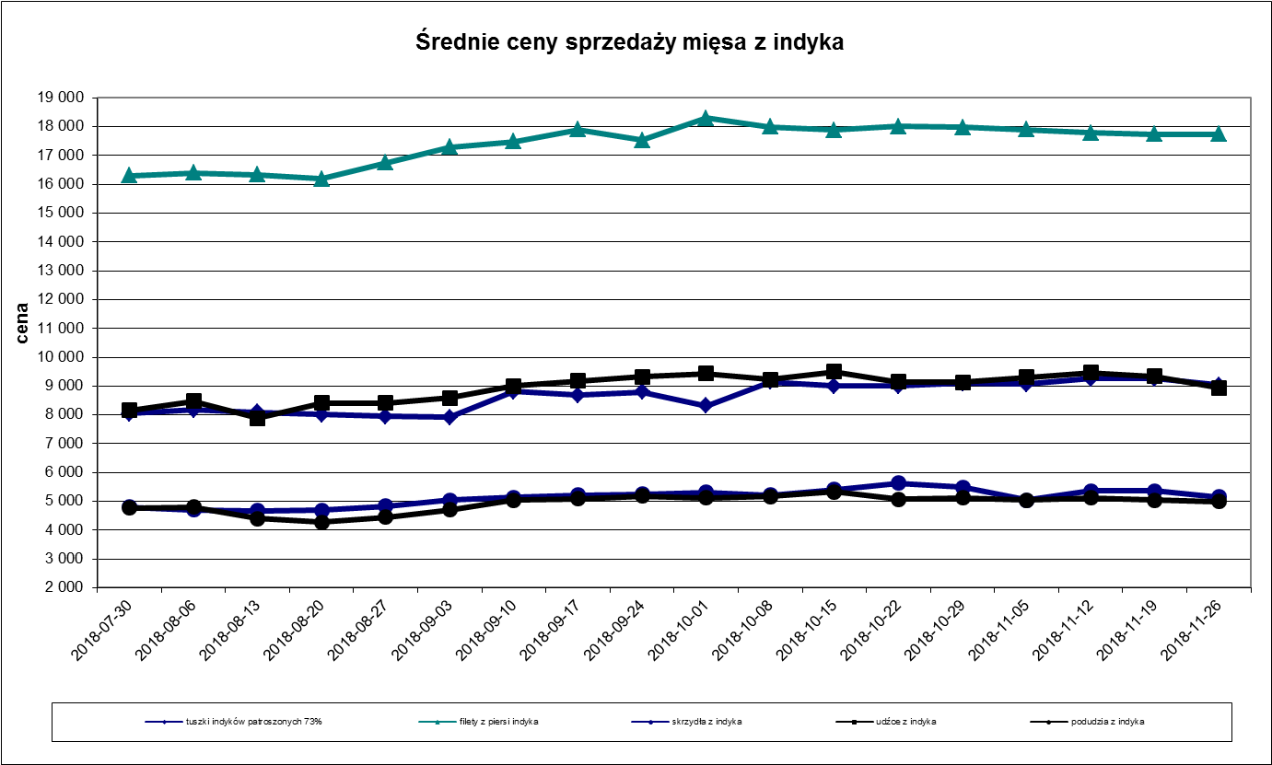

wykres-mies. ceny sprzedaży
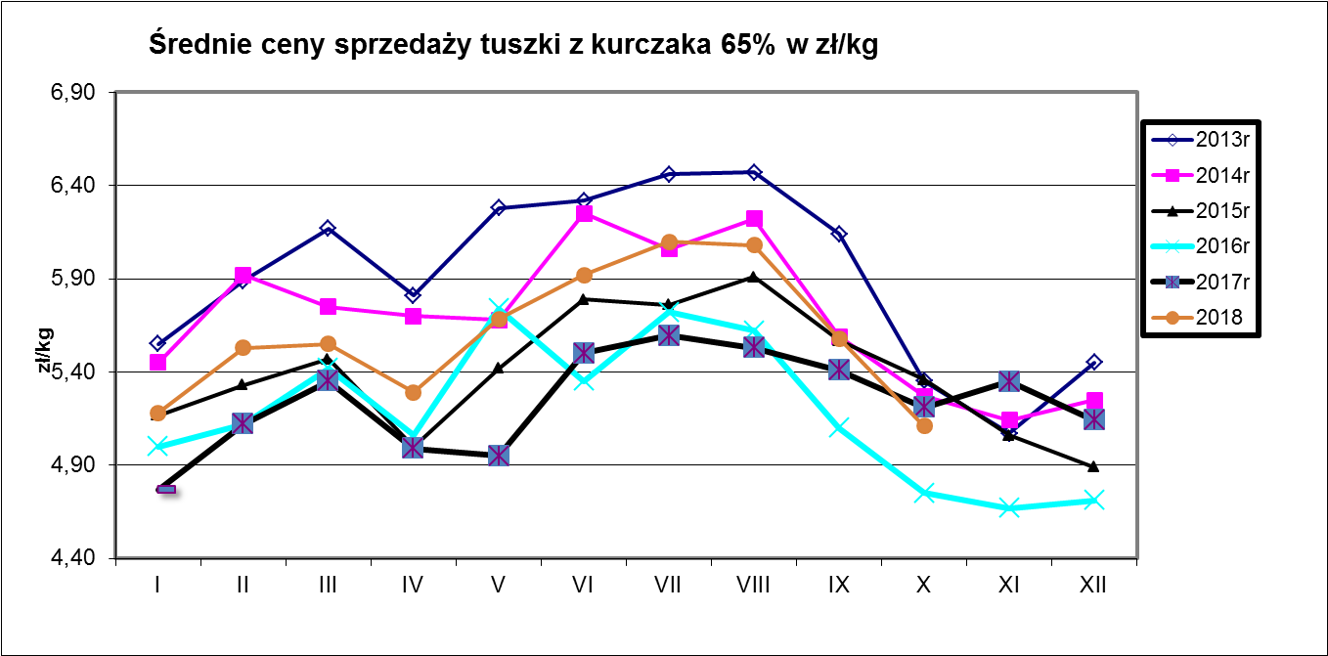
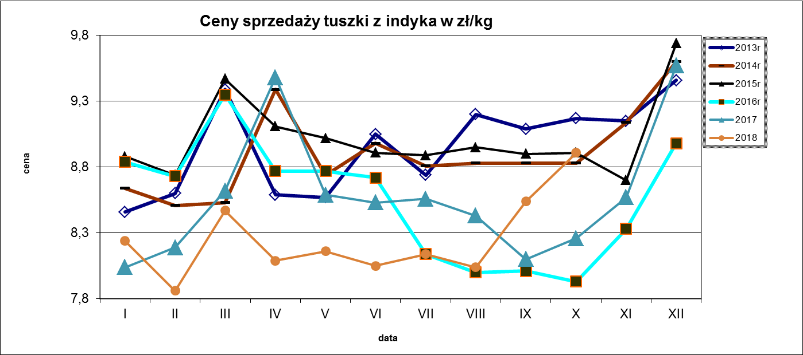

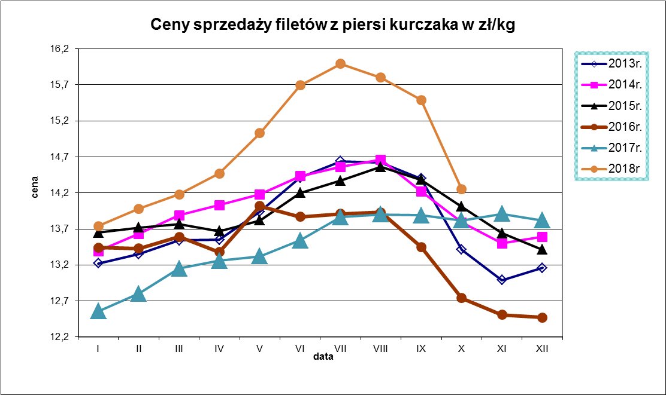
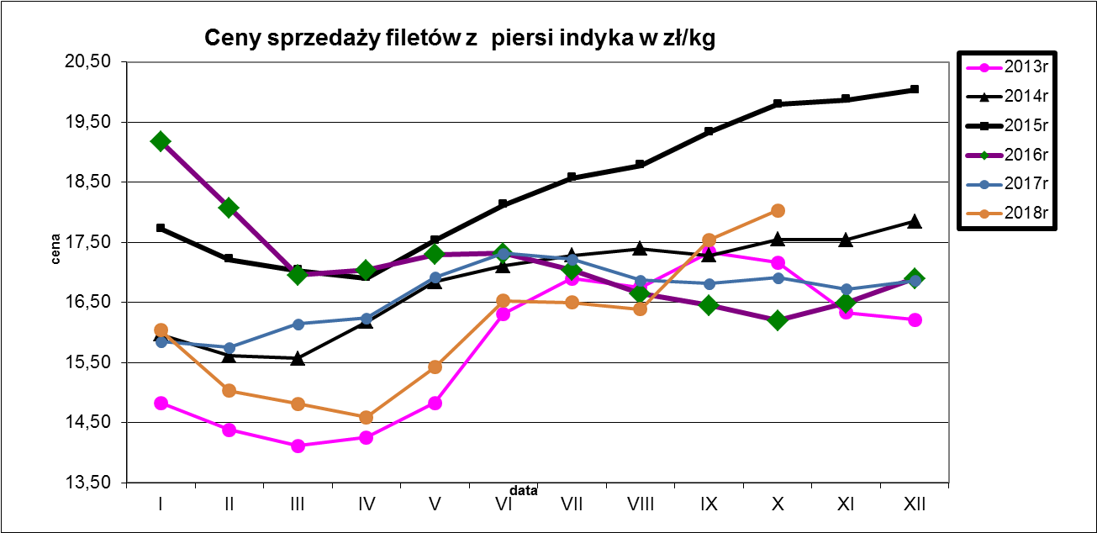

wykres ceny tuszki kurczaka
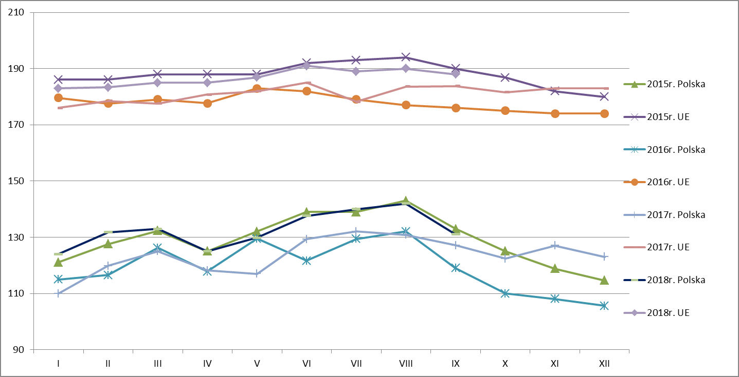
Średnie ceny TUSZEK Z KURCZAKÓW (65%) w latach 2015 - 2018
 |  | I | II | III | IV | V | VI | VII | VIII | IX | X | XI | XII
TUSZEK Z KURCZAKÓW (65%) - [EUR/100kg]
2014r.
 | UE | 192 | 193 | 194 | 195 | 195 | 196 | 196 | 193 | 188 | 185 | 184 | 183
2015r. | Polska | 121 | 128 | 132 | 125 | 132 | 139 | 139 | 143 | 133 | 125 | 119 | 115
 | UE | 186 | 186 | 188 | 188 | 188 | 192 | 193 | 194 | 190 | 187 | 182 | 180
2016r. | Polska | 115 | 117 | 126 | 118 | 129 | 122 | 129 | 132 | 119 | 110 | 108 | 106
 | UE | 180 | 178 | 179 | 178 | 183 | 182 | 179 | 177 | 176 | 175 | 174 | 174
2017r. | Polska | 110 | 120 | 125 | 118 | 117 | 129 | 132 | 131 | 127 | 122 | 127 | 123
 | UE | 176 | 178 | 178 | 181 | 182 | 185 | 178 | 184 | 184 | 182 | 183 | 183
2018r. | Polska | 124 | 132 | 133 | 125 | 130 | 138 | 140 | 142 | 131 | 118
 | UE | 183 | 183 | 185 | 185 | 187 | 191 | 189 | 190 | 188 | 186

